Sheet2
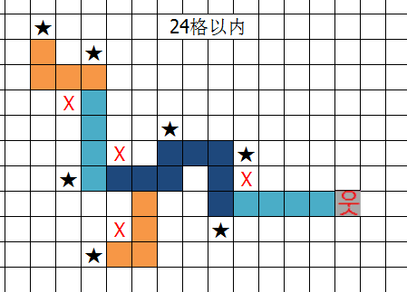
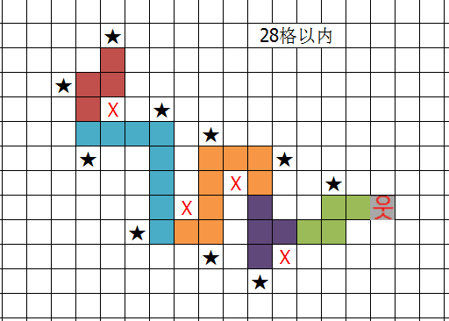
★ |  |  |  | 24格以内 |  |  |  |  | ★ |  |  |  |  |  | 28格以内
 |  | ★
 |  |  |  |  |  |  | ★
 | X |  |  |  |  |  |  |  | X |  | ★
 |  |  |  | ★ |  |  |  |  |  |  |  |  | ★
 |  |  | X |  |  | ★ |  | ★ |  |  |  |  |  |  |  | ★
 | ★ |  |  |  |  | X |  |  |  |  |  |  |  | X |  |  | ★
 |  |  |  |  |  |  |  |  |  |  |  | X
 |  |  | X |  | ★ |  |  |  |  | ★
 |  | ★ |  |  |  |  |  |  |  |  |  |  | ★ |  |  | X
 |  |  |  |  |  |  |  |  |  |  |  |  |  |  | ★

